Progetto
LABORATORIO TECNOLOGICO SCIENTIFICO
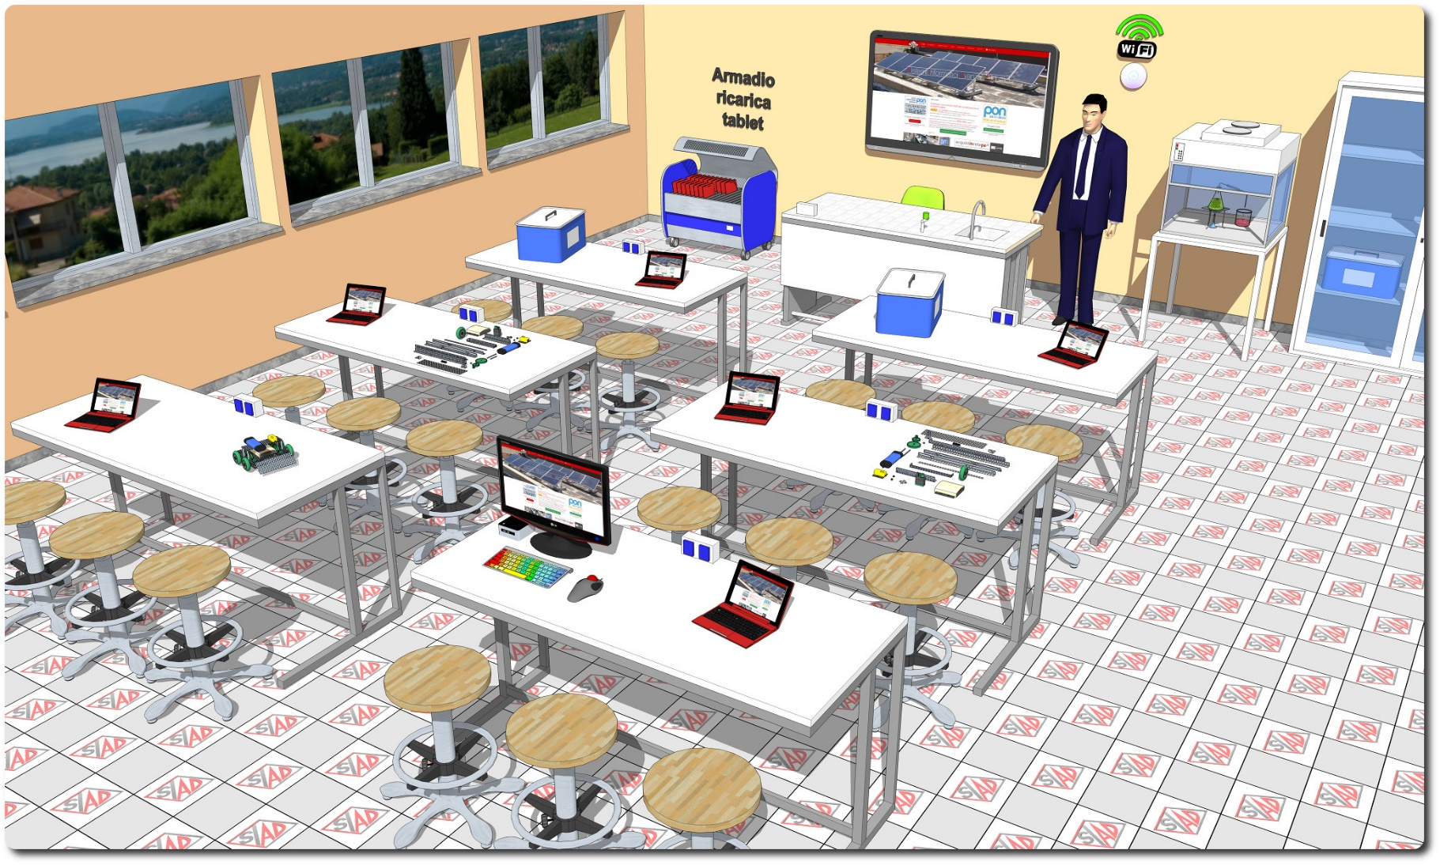
Descrizione Progetto (minore di 1300 caratteri)
OBIETTIVI Dotare la Scuola di uno spazio laboratoriale tecnologico per lo studio delle materie scientifiche, con strumentazione di base, e implementare una piattaforma digitale per la gestione del libretto studente LA SOLUZIONE È COMPOSTA DA: 1) Arredi tecnici, costituiti dal banco cattedra docente autonomo, da un armadio ad ante scorrevoli in vetro per la conservazione degli apparati e dalle sedute per tutto il laboratorio 2) Apparecchiature tecnologiche, comprendenti le postazioni tecnologiche allievi con servizi elettrici, notebook, tablet PC, monitor interattivo, document camera, access point e postazione per studenti diversamente abili; 3) Software, costituito da piattaforma web oriented per la gestione del libretto studente; 4) Strumentazione scientifica, comprendente dataloggers wifi e sensori fruibili in gruppi di lavoro, kit didattici di chimica, energie alternative, robotica e coding ed esperimenti dimostrativi di fisica. Inoltre è prevista una dotazione strumentale di base (vetreria, phmetro da banco, microscopio con telecamera, ecc.) e un termociclatore PCR per le esperienze sul DNA. 5) Adeguamenti edilizi, comprendenti l’impianto elettrico per il laboratorio, il cablaggio dell'access point e l'implementazione di una porta a doppia anta dotata di maniglione antipanico

Click qui per la Matrice Acquisti
Click qui per il riepilogo delle Spese Generali

